Sheet1
1. 기본사양

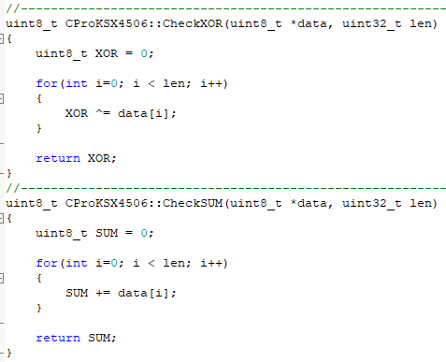
BAUD |  | 57600 bps
DATA |  | 8 bit
STOP |  | 1 bit
PARITY |  | NONE

1. Packet Format
D0 | D1 |  | D2 | D3 | D4 | D5~Dn(D4+4) |  |  | D4+5 | D4+6
STX | DEVICE ID |  | Board ID | CMD | Data Length | DATA1 ~ Data Length |  |  | XOR | SUM

HEADER |  | 0xFA
DEVICE ID |  | 0x50(고정)
Board ID |  | 0x01(고정)
CMD |  | 상태요구 | 0x01 | 운전/정지 제어 | 0x40 | 냉방온도설정 | 0x43 | 평일예약설정 | 0x46 | 필터시간 초기화 | 0x4A
 |  |  |  | 모드 제어 | 0x41 | 난방온도설정 | 0x44 | 주말예약설정 | 0x47 | 장비 이름 설정 | 0x4B
ACK |  | 0x80 |  | 풍량 제어 | 0x42 | 기기설정(일괄) | 0x45 | 요일예약설정 | 0x48 | 옵션 설정 | 0x4C
 |  |  |  |  |  |  |  | 현재 시간 설정 | 0x49
XOR |  | D0~XOR 전 까지의 XOR 데이터
SUM |  | D0~XOR 까지의 합계 데이터
*) 통신별 주기는 최소 1000ms 이상 되야한다.

2. 상태 요구
2-1-1. APP -> MCU(1번 장비)
D0 | D1 | D2 | D3 | D4 | D5 | D6
STX | DEVICE ID | Board ID | CMD | Length | XOR | SUM
0xFA | 0x50 | 0x01 | 0x01 | 0x00

2-1-2. MCU(1번 장비) -> APP
 |  |  |  |  | 0 | 1 | 2 | 3 | 4 | ~ | 78
D0 | D1 | D2 | D3 | D4 | D5 | D6 | D7 | D8 | D9 | ~ | D83 | D84 | D85
STX | DEVICE ID | Board ID | CMD | Length | INDEX 1 | INDEX 2 | INDEX 3 | INDEX 4 | INDEX 5 |  | INDEX 79 | XOR | SUM
0xFA | 0x50 | 0x1 | 0x81 | 79
※ 데이터 맵 시트 참조.

3. 제어
3-1. 전원 제어
3-1-1. APP -> MCU(1번 장비)
D0 | D1 | D2 | D3 | D4 | D5 | D6 | D7
STX | DEVICE ID | Board ID | CMD | Length | 전원 | XOR | SUM
0xFA | 0x50 | 0x01 | 0x40 | 0x01 | INDEX1 비트계산 X

3-1-2. MCU(1번 장비) -> APP
D0 | D1 | D2 | D3 | D4 | D5 | D6
STX | DEVICE ID | Board ID | CMD | Length | XOR | SUM
0xFA | 0x50 | 0x1 | 0xC0 | 0x00

3-2. 모드 제어
3-1-1. APP -> MCU(1번 장비)
D0 | D1 | D2 | D3 | D4 | D5 | D6 | D7
STX | DEVICE ID | Board ID | CMD | Length | 모드 | XOR | SUM
0xFA | 0x50 | 0x01 | 0x41 | 0x01 | INDEX1 비트계산 X

3-1-2. MCU(1번 장비) -> APP
D0 | D1 | D2 | D3 | D4 | D5 | D6
STX | DEVICE ID | Board ID | CMD | Length | XOR | SUM
0xFA | 0x50 | 0x1 | 0xC1 | 0x00

3-3. 풍량 제어
3-1-1. APP -> MCU(1번 장비)
D0 | D1 | D2 | D3 | D4 | D5 | D6 | D7
STX | DEVICE ID | Board ID | CMD | Length | 풍량 | XOR | SUM
0xFA | 0x50 | 0x01 | 0x42 | 0x01 | INDEX1 비트계산 X

3-1-2. MCU(1번 장비) -> APP
D0 | D1 | D2 | D3 | D4 | D5 | D6
STX | DEVICE ID | Board ID | CMD | Length | XOR | SUM
0xFA | 0x50 | 0x1 | 0xC2 | 0x00

3-4. 냉방온도 설정
3-1-1. APP -> MCU(1번 장비)
D0 | D1 | D2 | D3 | D4 | D5 | D6 | D7
STX | DEVICE ID | Board ID | CMD | Length | 냉방설정온도 | XOR | SUM
0xFA | 0x50 | 0x01 | 0x43 | 0x01 | INDEX2

3-1-2. MCU(1번 장비) -> APP
D0 | D1 | D2 | D3 | D4 | D5 | D6
STX | DEVICE ID | Board ID | CMD | Length | XOR | SUM
0xFA | 0x50 | 0x1 | 0xC3 | 0x00

3-5. 난방온도 설정
3-1-1. APP -> MCU(1번 장비)
D0 | D1 | D2 | D3 | D4 | D5 | D6 | D7
STX | DEVICE ID | Board ID | CMD | Length | 난방설정온도 | XOR | SUM
0xFA | 0x50 | 0x01 | 0x44 | 0x01 | INDEX3

3-1-2. MCU(1번 장비) -> APP
D0 | D1 | D2 | D3 | D4 | D5 | D6
STX | DEVICE ID | Board ID | CMD | Length | XOR | SUM
0xFA | 0x50 | 0x1 | 0xC4 | 0x00

3-6. 기기설정(일괄)
3-1-1. APP -> MCU(1번 장비)
D0 | D1 | D2 | D3 | D4 | D5 | D6 | D7 | D8 | D9 | D10 | D11 | D12 | D13 | D14 | D15 | D16 | D17 | D18 | D19 | D20 | D21 | D22 | D23 | D24 | D25 | D26
STX | DEVICE ID | Board ID | CMD | Length | 온도보정 | 과열설정 | 과냉설정 | 증발기 팬 약풍 스피드 설정 | 증발기 팬 중풍 스피드 설정 | 증발기 팬 강풍 스피드 설정 | 응축팬 약풍 스피드 설정 | Comp On Delay | Fan Off Delay | 약풍 필터 알람 설정 | 중풍 필터 알람 설정 | 강풍 필터 알람 설정 | 필터시간설정 |  | 주기운전 | 주기운전 ON 시간 | 주기운전 OFF 시간 | 옵션 사항 | 응축팬 중풍 스피드 설정 | 응축팬 강풍 스피드 설정 | XOR | SUM
0xFA | 0x50 | 0x01 | 0x45 | 0x12

3-1-2. MCU(1번 장비) -> APP
D0 | D1 | D2 | D3 | D4 | D5 | D6
STX | DEVICE ID | Board ID | CMD | Length | XOR | SUM
0xFA | 0x50 | 0x1 | 0xC5 | 0x00

3-7. 평일 예약 설정
3-1-1. APP -> MCU(1번 장비)
D0 | D1 | D2 | D3 | D4 | D5 | D6 | D7 | D8 | D9 | D10 | D11 | D12 | D13 | D14 | D15 | D16 | D17 | D18 | D19
STX | DEVICE ID | Board ID | CMD | Length | 평일 예약 설정 모드 | 평일 예약 설정1 시작(시) | 평일 예약 설정1 시작(분) | 평일 예약 설정1 종료(시) | 평일 예약 설정1 종료(분) | 평일 예약 설정2 시작(시) | 평일 예약 설정2 시작(분) | 평일 예약 설정2 종료(시) | 평일 예약 설정2 종료(분) | 평일 예약 설정3 시작(시) | 평일 예약 설정3 시작(분) | 평일 예약 설정3 종료(시) | 평일 예약 설정3 종료(분) | XOR | SUM
0xFA | 0x50 | 0x01 | 0x46 | 0x0D | INDEX23 ~ INDEX35

3-1-2. MCU(1번 장비) -> APP
D0 | D1 | D2 | D3 | D4 | D5 | D6
STX | DEVICE ID | Board ID | CMD | Length | XOR | SUM
0xFA | 0x50 | 0x1 | 0xC6 | 0x00

3-8. 주말 예약 설정
3-1-1. APP -> MCU(1번 장비)
D0 | D1 | D2 | D3 | D4 | D5 | D6 | D7 | D8 | D9 | D10 | D11 | D12 | D13 | D14 | D15 | D16 | D17 | D18 | D19
STX | DEVICE ID | Board ID | CMD | Length | 주말 예약 설정 모드 | 주말 예약 설정1 시작(시) | 주말 예약 설정1 시작(분) | 주말 예약 설정1 종료(시) | 주말 예약 설정1 종료(분) | 주말 예약 설정2 시작(시) | 주말 예약 설정2 시작(분) | 주말 예약 설정2 종료(시) | 주말 예약 설정2 종료(분) | 주말 예약 설정3 시작(시) | 주말 예약 설정3 시작(분) | 주말 예약 설정3 종료(시) | 주말 예약 설정3 종료(분) | XOR | SUM
0xFA | 0x50 | 0x01 | 0x47 | 0x0D | INDEX36 ~ INDEX48

3-1-2. MCU(1번 장비) -> APP
D0 | D1 | D2 | D3 | D4 | D5 | D6
STX | DEVICE ID | Board ID | CMD | Length | XOR | SUM
0xFA | 0x50 | 0x1 | 0xC7 | 0x00

3-9. 요일 예약 설정
3-1-1. APP -> MCU(1번 장비)
D0 | D1 | D2 | D3 | D4 | D5 | D6 | D7
STX | DEVICE ID | Board ID | CMD | Length | 요일 예약 | XOR | SUM
0xFA | 0x50 | 0x01 | 0x48 | 0x01 | INDEX49

3-1-2. MCU(1번 장비) -> APP
D0 | D1 | D2 | D3 | D4 | D5 | D6
STX | DEVICE ID | Board ID | CMD | Length | XOR | SUM
0xFA | 0x50 | 0x1 | 0xC8 | 0x00

3-10. 현재 시간 설정
3-1-1. APP -> MCU(1번 장비)
D0 | D1 | D2 | D3 | D4 | D5 | D6 | D7 | D8 | D9 | D10 | D11 | D12 | D13
STX | DEVICE ID | Board ID | CMD | Length | 년 | 월 | 일 | 시 | 분 | 초 | 요일 | XOR | SUM
0xFA | 0x50 | 0x01 | 0x49 | 0x07 | INDEX50 ~ INDEX56

3-1-2. MCU(1번 장비) -> APP
D0 | D1 | D2 | D3 | D4 | D5 | D6
STX | DEVICE ID | Board ID | CMD | Length | XOR | SUM
0xFA | 0x50 | 0x1 | 0xC9 | 0x00

3-11. 필터 시간 초기화
3-1-1. APP -> MCU(1번 장비)
D0 | D1 | D2 | D3 | D4 | D5 | D6
STX | DEVICE ID | Board ID | CMD | Length | XOR | SUM
0xFA | 0x50 | 0x01 | 0x4A | 0x00

3-1-2. MCU(1번 장비) -> APP
D0 | D1 | D2 | D3 | D4 | D5 | D6
STX | DEVICE ID | Board ID | CMD | Length | XOR | SUM
0xFA | 0x50 | 0x1 | 0xCA | 0x00

3-12. 장비 이름 설정
3-1-1. APP -> MCU(1번 장비)
D0 | D1 | D2 | D3 | D4 | D5 | D6 | D7 | D8 | D9 | D10 | D11 | D12 | D13 | D14 | D15 | D16 | D17 | D18
STX | DEVICE ID | Board ID | CMD | Length | 장비 모델 이름1 | 장비 모델 이름2 | 장비 모델 이름3 | 장비 모델 이름4 | 장비 모델 이름5 | 장비 모델 이름6 | 장비 모델 이름7 | 장비 모델 이름8 | 장비 모델 이름9 | 장비 모델 이름10 | 장비 모델 이름11 | 장비 모델 이름12 | XOR | SUM
0xFA | 0x50 | 0x01 | 0x4B | 0x0C | INDEX68 ~ INDEX79(ASCII)

3-1-2. MCU(1번 장비) -> APP
D0 | D1 | D2 | D3 | D4 | D5 | D6
STX | DEVICE ID | Board ID | CMD | Length | XOR | SUM
0xFA | 0x50 | 0x1 | 0xCB | 0x00

3-13. 옵션 설정
3-1-1. APP -> MCU(1번 장비)
D0 | D1 | D2 | D3 | D4 | D5 | D6 | D7
STX | DEVICE ID | Board ID | CMD | Length | 옵션 사항 | XOR | SUM
0xFA | 0x50 | 0x01 | 0x4C | 0x01 | INDEX62

3-1-2. MCU(1번 장비) -> APP
D0 | D1 | D2 | D3 | D4 | D5 | D6
STX | DEVICE ID | Board ID | CMD | Length | XOR | SUM
0xFA | 0x50 | 0x1 | 0xCC | 0x00

프로토콜 매칭
1

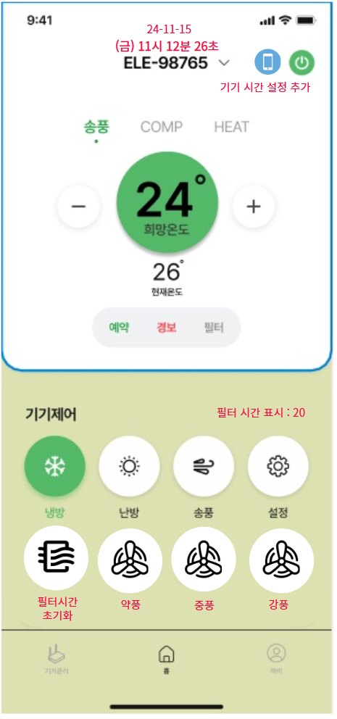
3
2
1

4

2

5

6

7

3
8
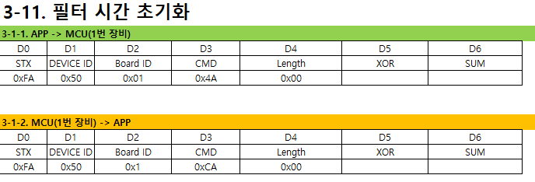
2번 항목 설정 후 MCU 현재시간을 실시간으로 표시

9
8
4
기기제어 에서 냉방 난방 송풍에 따라 활성화 후 표시
송풍 : 녹색 냉방 : 하늘색 난방 : 빨간색

5
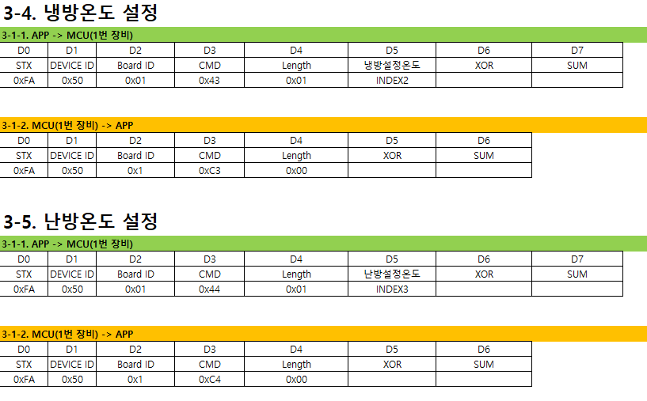

기기 시간 설정은 MCU 시간을 동기화 하기 위해 핸드폰에 적용된
시간을 MCU에 전송 하면 됩니다.
버튼을 누르면 " 시간 설정을 진행하시겠습니다?"
"네" "아니요" 선택 후 동작 결정
필터초기화 또한
버튼을 누르면 " 필터 초기화를 진행하시겠습니다?"
"네" "아니요" 선택 후 동작 결정
현재 시간 은 BLE(APP) -> MCU으로 500ms 주기로 통신하여 시간 업데이트
9

냉방, 난방의 온도는 운전 모드에 따라 제어
모드가 냉방이면 3-4 항목 기준으로 데이터 주고받기
모드가 난방이면 3-5 항목 기준으로 데이터 주고 받기

6

디바이스 상태 정보 이며
예약 텍스트는 예약운전일시 활성화
경보는 에러 및 경보에 해당하는 데이터가 오면 활성화
필터는 필터 시간 설정에 따른 시간도달시 필터 텍스트 활성화

7

